Sheet1
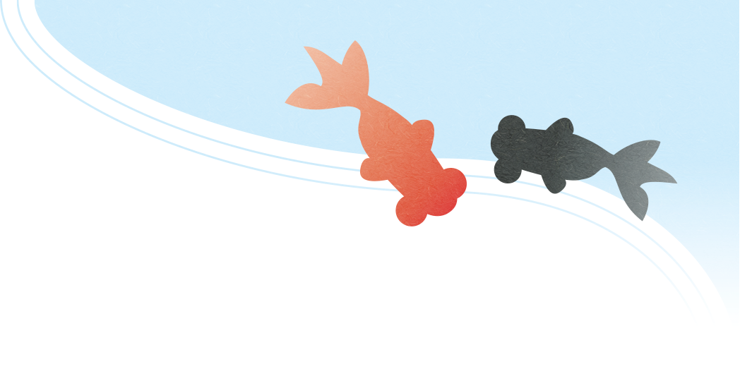 注文書
 |  | 2104-12-31
 |  | 注文番号：0000000-000
株式会社○○ |  | Misoca株式会社
サンプル太郎 様 |  | 晦日花子
 |  | 〒000-0000
下記の通り発注いたします。 |  | 晦日県晦日市晦日町1-2-3
 |  | TEL: 000-000-0000
発注金額 | 108,000 | FAX: 000-000-0000

品番•品名 |  | 数量 | 単価 | 金額
デザイン |  | 2 | 20,000 | 40000
企画•取材費用 |  | 1 | 60,000 | 60000

＊ サンプル |  | 小計 |  | 100,000
＊ サンプル |  | 消費税（8%） |  | 8000
＊ サンプル |  | 合計金額 |  | 108,000

